2021-05
Transporte

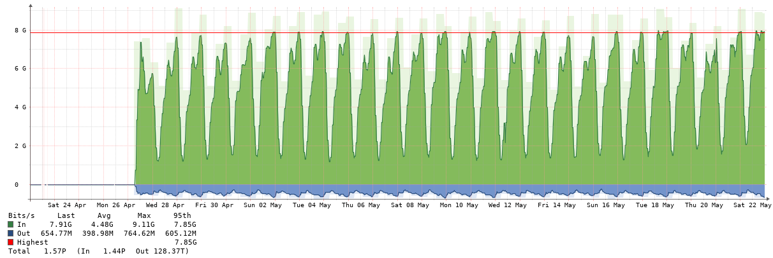

Abono Junio - Consumos Mayo 2021 - Medición 23-04-2021 al 22-05-2021

Precio USD / Mb | 3.70
Capacidad contratada - Mb | 7,168
Capacidad disponible - Mb | 8,192
Capacidad Utilizada - Observium | 9,110
Abono contratado (USD) | 26,522
Consumo Netflix BUE

 | Reporte CABASE |  |  |  | Observium | Contratación SYT
Miembro | Transporte BUE JUJ | Transporte Google | Transporte total | Distribucion del transporte | Tráfico tomado del IXP | Capacidad a facturar | Abono a facturar | Rendimiento IXP | Precio equivalente
 | 95% Mb | 95% Mb | Mb | % | Mb pico | Mb | USD | % | USD / Mb
Municipalidad | 84 | 8 | 93 | 1.38% | 243 | 100 | 370 | 143% | 1.52
Azul Networks | 56 | 4 | 60 | 0.89% | 149 | 60 | 221 | 149% | 1.48
Tecnovision | 2,263 | 221 | 2,484 | 37.00% | 4,560 | 2,484 | 9,192 | 84% | 2.02
Videotel | 2,499 | 219 | 2,718 | 40.48% | 4,800 | 2,718 | 10,056 | 77% | 2.09
Warinet | 482 | 45 | 527 | 7.85% | 949 | 527 | 1,950 | 80% | 2.05
UNJU | 7 | 2 | 9 | 0.13% | 78 | 100 | 370
CAV | 731 | 94 | 824 | 12.28% | 2,540 | 824 | 3,050 | 208% | 1.20
Google | 593
TOTAL | 6,714 | 593 | 6,714 | 100% | 13,319 | 6,813 | 25,208 | 95% | 1.89

UNJU

Azul

Warinet

Municipalidad

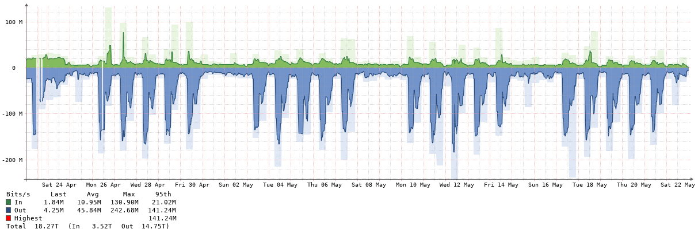

Videotel

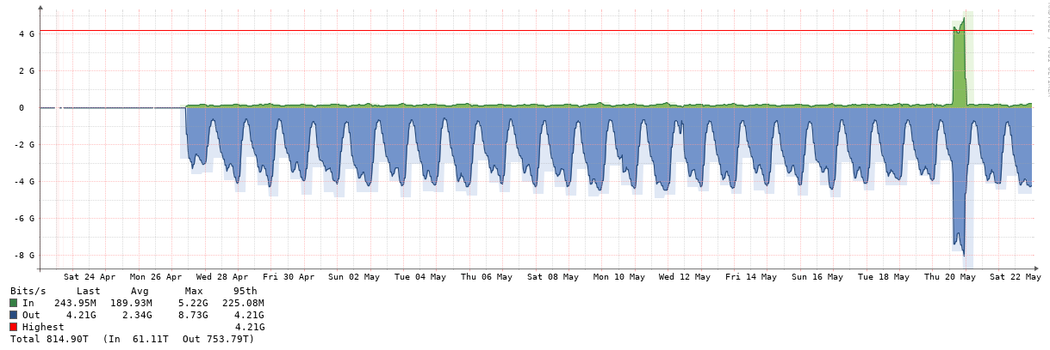

Tecnovision

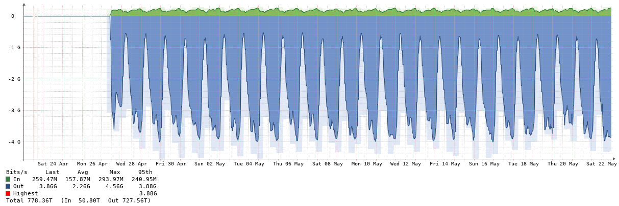

Cable Audio Vision

